SAMEDI RING A
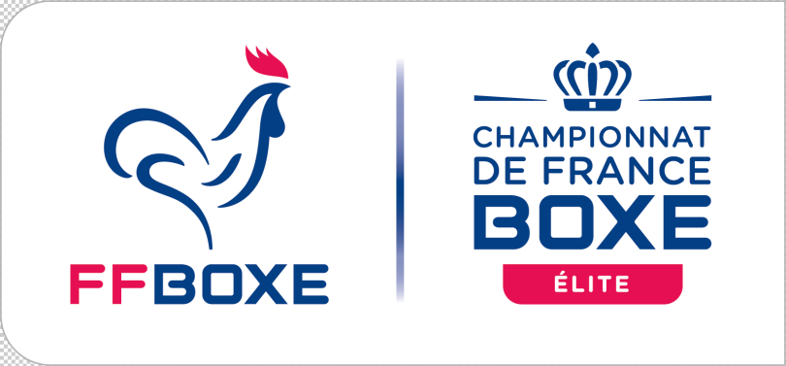 |  |  | CFA S H&F 1/8ème F |  |  | SAMEDI 27/11/2021
 |  |  | RING A |  |  | CDFAS EAUBONNE

N° | Poids | PHASE/ Cat-Age | Boxeur Rouge |  | Boxeur Bleu | Vainqueur | Résultat ou décision | A | J1 | J2 | J3 | J4 | J5
Session 2 :14H00
1 | 91+KG | 1/8 SH | SOW BAHINDE BOXING CLUB AGGLOMERATION (HDF) | 3x3 | VAZ MAXIME RING DE MASSY (IDF) | VAZ MAXIME RING DE MASSY (IDF) | 1 / 2
2 | 56 KG | 1/8 SH | DOLASIR BERDAN BC OLYMPIQUE PONTOIS (HDF) | 3x3 | ALI MAOULANA CBA DE ST MARIE (LRE) | ALI MAOULANA CBA DE ST MARIE (LRE) | 3 / 0
3 | 56 KG | 1/8 SH | HEIORO JUNIOR NANTES PC (PDL) | 3x3 | LACOTTE MATHIS BC PERIGUEUX (NAQ) | LACOTTE MATHIS BC PERIGUEUX (NAQ) | 1 / 2
4 | 56 KG | 1/8 SH | LAKSIOUAR HAMZA BC VAUDAIS (ARA) | 3x3 | HADJAMAR MAHEDDINE BC WASQUEHAL (HDF) | HADJAMAR MAHEDDINE BC WASQUEHAL (HDF) | GRSC 1
5 | 56 KG | 1/8 SH | DECOMBES DAMIEN COSNOIS BOXING CLUB (BFC) | 3x3 | TOUCHE TIMOTHE RING MANOSQUIN (PAC) | DECOMBES DAMIEN COSNOIS BOXING CLUB (BFC) | 2 / 1
6 | 60 KG | 1/8 SH | BELLAZEREG NASSER USSA PESSAC (NAQ) | 3x3 | ANDRY ROBIN CP VILLEURBANNAIS (ARA) | BELLAZEREG NASSER USSA PESSAC (NAQ) | 3 / 0
7 | 60 KG | 1/8 SH | RAMOUL MAJID US MELUNAISE (IDF) | 3x3 | KAHOUL CHERIF ABC ROUBAIX (HDF) | RAMOUL MAJID US MELUNAISE (IDF) | 2 / 1
8 | 60 KG | 1/8 SH | GERMANE ALEXIS CBA DE STE MARIE (LRE) | 3x3 | RIVOUAL MATTEO BOXING CLUB DE PONT AUDEMER (NOR) | GERMANE ALEXIS CBA DE STE MARIE (LRE) | 3 / 0
9 | 60 KG | 1/8 SH | BOURNAT ESTEBAN ACAD PUGILISTIQUE DE LA BIACHE (ARA) | 3x3 | DOLASIR HADJO BC OLYMPIQUE PONTOIS (HDF) | DOLASIR HADJO BC OLYMPIQUE PONTOIS (HDF) | 1 / 2
10 | 60 KG | 1/8 SH | BATHILY ABDOU KARIM STADE TROYEN (GES) | 3x3 | MARTINEZ BASTIEN BOXING SAVIGNY LE TEMPLE (IDF) | BATHILY ABDOU KARIM STADE TROYEN (GES) | 3 / 0
11 | 60 KG | 1/8 SH | BELKACEM MATALLAH ZACHARIA BOXING MONTFAVET (PAC) | 3x3 | QUINTAS LEANDRE ACADEMIE DE BOXE AMBOISIEN (CVL) | BELKACEM MATALLAH ZACHARIA BOXING MONTFAVET (PAC) | 2 / 1
12 | 60 KG | 1/8 SH | MESSAOUDI ADAM BOXING CLUB VAUDAIS (ARA) | 3x3 | SALIBUR JOSE GWADABOXING CLUB (GUA) | SALIBUR JOSE GWADABOXING CLUB (GUA) | 0 / 3
PAUSE 15 MINUTES
13 | 60 KG | 1/8 SH | EL MAJDOULI ZAKARIA BOXOUM (OCC) | 3x3 | DZABA JORDAN USM VIROISE (NOR) | EL MAJDOULI ZAKARIA BOXOUM (OCC) | 3 / 0
14 | 75 KG | 1/8 SH | BACARY MAMADOU BOXING SAVIGNY LE TEMPLE (IDF) | 3x3 | REIKKI WALLID BOXOUM (OCC) | REIKKI WALLID BOXOUM (OCC) | 0 / 3
15 | 75 KG | 1/8 SH | DALLE MATHIS VILLENAVE (NAQ) | 3x3 | CHEVAL BAPTISTE JEUNESSE SPORTIVE DE FLEURY (NOR) | CHEVAL BAPTISTE JEUNESSE SPORTIVE DE FLEURY (NOR) | 1 / 2
16 | 75 KG | 1/8 SH | AMELINE LOUIS RO LEXOVIEN (NOR) | 3x3 | BARIKO EPHREM CERCLE PUGILISTIQUE BLESOIS (CVL) | AMELINE LOUIS RO LEXOVIEN (NOR) | 2 / 1
17 | 75 KG | 1/8 SH | OLAX TIAVINA AS MULHOUSE (GES) | 3x3 | HUET ANTHONY BC OLYMPIQUE PONTOIS (HDF) | HUET ANTHONY BC OLYMPIQUE PONTOIS (HDF) | 1 / 2
18 | 75 KG | 1/8 SH | CARULLO GIANNI ROYAL BOXING (PAC) | 3x3 | M'HAMED DJIDEL HAMZA ACADEMIE DE BOXE MONSOISE (HDF) | CARULLO GIANNI ROYAL BOXING (PAC) | 3 / 0
19 | 75 KG | 1/8 SH | DUBOIS MAXENCE JS AUBIGNY (PDL) | 3x3 | NGOUNDA THIERRY B'O BOXING YOKA ACHERES (IDF) | NGOUNDA THIERRY B'O BOXING YOKA ACHERES (IDF) | 0 / 3
20 | 91 KG | 1/8 SH | NEYROT GAETAN AS DE STE GENEVIEVE DES BOIS (IDF) | 3x3 | DOOM TEMEHAU BOXING CLUB VICTORIA (CVL) | NEYROT GAETAN AS DE STE GENEVIEVE DES BOIS (IDF) | RSC 3
21 | 91 KG | 1/8 SH | SALL IBRAHIMA BOXING CLUB VAUDAIS (ARA) | 3x3 | LESPERANCE CLAUDE LE MANS METROPOLE (PDL) | SALL IBRAHIMA BOXING CLUB VAUDAIS (ARA) | 2 / 1
22 | 91 KG | 1/8 SH | PLUMAIN KEVIN AS DE STE GENEVIEVE DES BOIS (IDF) | 3x3 | REGUILLOT ROBIN PUNCH DES TROIS RIVIERES (BFC) | PLUMAIN KEVIN AS DE STE GENEVIEVE DES BOIS (IDF) | 3 / 0
23 | 91 KG | 1/8 SH | COUPE DEYDI ABC ROUBAISIEN (HDF) | 3x3 | FADIGA DJIMMO BOXING CENTER TOULOUSE (OCC) | COUPE DEYDI ABC ROUBAISIEN (HDF) | 3 / 0
24 | 91 KG | 1/8 SH | LATIFAJ SHPEJTIN AS BOXE YUTZ (GES) | 3x3 | AIDARA CHERIF CAM BORDEAUX (NAQ) | AIDARA CHERIF CAM BORDEAUX (NAQ) | 0 / 3
X |  | 1/8 SH | GILLET CLEMENT BC EPERNAY (GES) | 3x3 | CROUARD GOUBIN DOUGLAS CLUB OMNISPORT DES ULIS (IDF) | GILLET CLEMENT BC EPERNAY (GES) | GWO M
X |  | 1/8 SH | AMADI HAMZA EL BAJA BOXING ACAD DE TOURS (CVL) | 3x3 | MOUZARINE ILIAS DON'T PANIK TEAM (NOR) | AMADI HAMZA EL BAJA BOXING ACAD DE TOURS (CVL) | GWO
X |  | 1/8 SH | BELKHADRA KAMEL ECHIROLLES BOXE (ARA) | 3x3 | KANOUNI BILAL EL BAJA BOXING ACAD DE TOURS (CVL) | BELKHADRA KAMEL ECHIROLLES BOXE (ARA) | GWOP

